入力異常値の場合1
テスト項目
・'日付を'0'と入力し、date型だと認識されないこと
・日付を'0000-00-00'と入力し、存在しない日付けだと認識されること
・日付を'A'と入力し、date型と認識されないこと
・日付を'AAAA-AA-AA'と入力し、日付でないと認識されること

テスト実施日：2018-08-01

関数の引数の型（date型）でない場合は"無効"とエラーが出る
エラー出力結果の例
①date型以外を入力
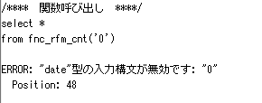

存在しない日付けの場合は"範囲外"とエラーが出る
②存在しない日付けを入力

集計パターン1
テスト項目
・日付を'2014-01-01'と入力し、期間外であるため結果が出力されないこと
・日付を'2016-07-09'と入力し、期間の初日であるため通常の結果が出力されること
・日付を'2017-01-01'と入力し、通常の結果が出力されること
・日付を'2017-11-20'と入力し、期間の最終日であるため通常の結果が出力されること
・日付を'2018-01-01'と入力し、期間外であるため結果が出力されないこと

テスト実施日：2018-08-01

出力結果の例
①通常入力
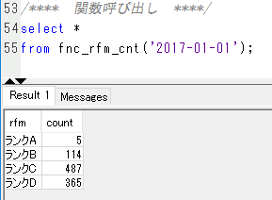

期間前は集計されない
②期間前を入力
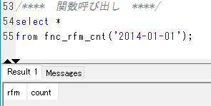

③期間後を入力
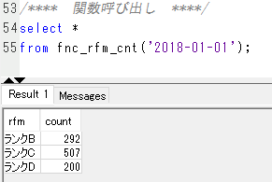
期間後の場合は集計されてしまう

入力異常値の場合2
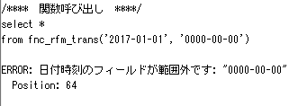
テスト項目
・日付けを'0'-'0'とし、date型だと認識されないこと
・日付けを'999999-999-999'-'0'とし、存在しない日付けだと認識されること
・日付けを'2017-01-01'-'0'とし、二つ目がdate型だと認識されないこと
・日付けを'0000-00-00'-'2016-07-09'とし、存在しない日付けだと認識されること

テスト実施日：2018-08-01

エラー出力の例
①date型以外を入力
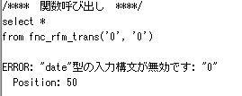

2つ目が関数の引数の型（date型）でない場合でも"無効"とエラーが出る
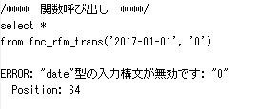

②存在しない日付けを入力
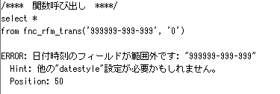

2つ目が存在しない日付けである場合でも"範囲外"とエラーが出る

集計パターン2
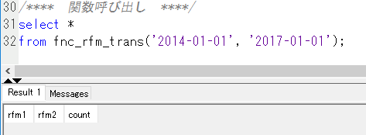
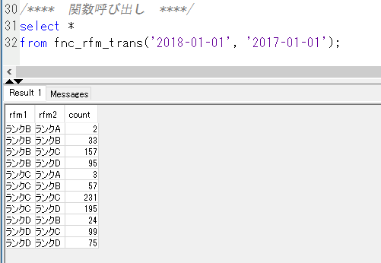
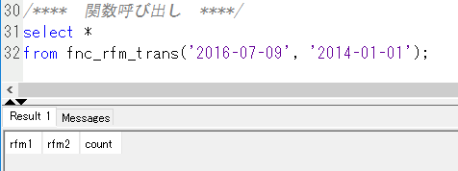
テスト項目
・日付けを'2014-01-01'-'2017-01-01'とし、期間外だと認識され結果が出力されないこと
・日付けを'2014-01-01'-'2018-01-01'とし、期間外だと認識され結果が出力されないこと
・日付けを'2016-07-09'-'2014-01-01'とし、二つ目が期間外だと認識され結果が出力されないこと
・日付けを'2017-01-01'-'2017-01-01'とし、同じ数カウントされること
・日付けを'2016-07-09'-'2017-01-01'とし、通常の結果が出力されること
・日付けを'2016-10-01'-'2017-01-01'とし、通常の結果が出力されること
・日付けを'2016-07-09'-'2017-11-20'とし、通常の結果が出力されること
・日付けを'2016-07-09'-'2018-01-01'とし、二つ目が期間外だと認識され結果が出力されないこと
・日付けを'2017-01-01'-'2016-07-09'とし、通常の結果が出力されること
・日付けを'2017-01-01'-'2018-01-01'とし、二つ目が期間外だと認識され結果が出力されないこと
・日付けを'2018-01-01'-'2017-01-01'とし、一つ目が期間外だと認識され結果が出力されないこと

テスト実施日：2018-08-01

出力結果の例
①通常入力 | ③同日を入力
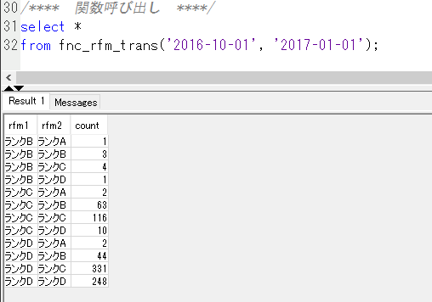
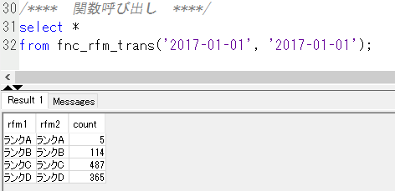

同じ日付は同じ集計結果となる

 | ④期間後を入力
先でも後でも期間後の入力は集計されてしまう
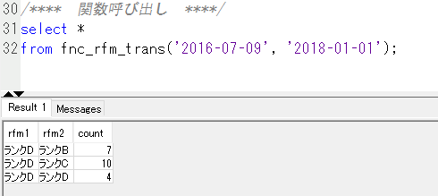

先でも後でも期間前は集計されない
②期間前を入力

